关系图
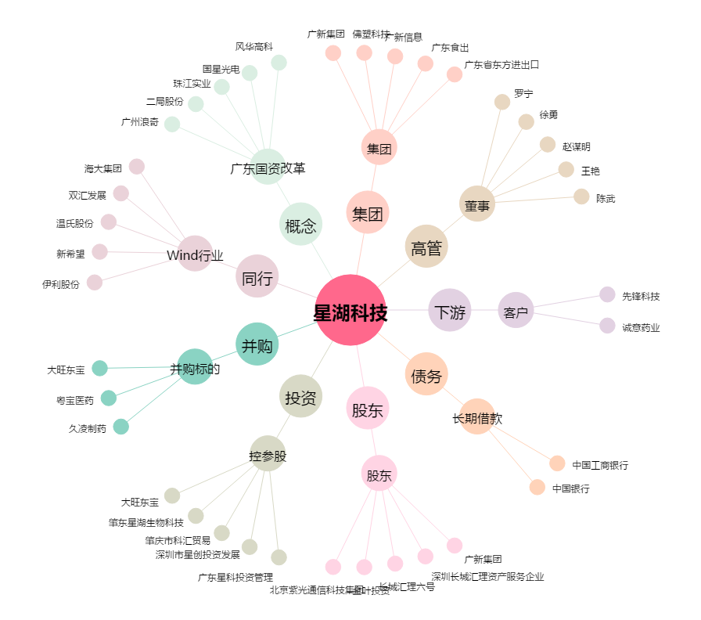
星湖科技[600866.SH] - 关系概览图

